Sheet1
الأساس | الأس
5 | 5 | <== | 3125
2 | 9 | <== | 512

4 | 7 | <== | 16384
6 | 5 | <== | 7776
8 | 3 | <== | 512
3 | 1 | <== | 3
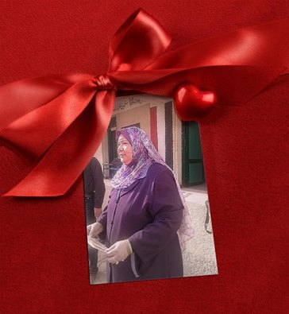
5 | 2 | <== | 25
7 | 4 | <== | 2401
9 | 6 | <== | 531441
7 | 8 | <== | 5764801
7 | 2 | <== | 49
عمل مجموعة تحيا مصر
محمد وجدى حامد فهمى العشرى |  |  |  |  |  | إدارة غرب الزقازيق التعليمية
محمد سعيد شحته |  |  |  |  | مدرسة شيبة الإعدادية بنين
محمد عادل عبدالقادر |  |  |  | فصل 1 - 5 |  | فصل 1 - 5
محمد وائل حسين حلاوه |  |  |  |  |  |  | مديرة المدرسة
 |  |  |  |  | موجهة المادة أ / احترام
 |  |  |  |  |  |  |  | 

